상품제안서
스카이 필 Q2N 25W PD PPS 듀얼 포트 고속 충전 어댑터 + 27W A to C 3IN1 1.2M 케이블 동봉[인쇄무료] | 상품코드: F28255

 |  |  |  |  |  |  | 02-412-0044 | www.easy1.co.kr
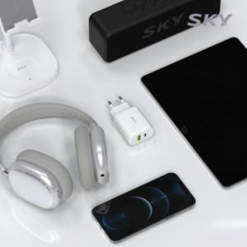

【상세/제작정보】 | <p><span style="background-color: rgb(239, 229, 251); color: rgb(51, 51, 51); font-family: 나눔고딕, &quot;Nanum Gothic&quot;, 맑은고딕, &quot;Malgun Gothic&quot;, gulim, arial, Dotum, AppleGothic, sans-serif; letter-spacing: -0.5px;">100개 미만 인쇄시 레이저인쇄비 33,000원(V.A.T 포함)</span></p><p><span style="background-color: rgb(239, 229, 251); color: rgb(51, 51, 51); font-family: 나눔고딕, &quot;Nanum Gothic&quot;, 맑은고딕, &quot;Malgun Gothic&quot;, gulim, arial, Dotum, AppleGothic, sans-serif; letter-spacing: -0.5px;">100개 미만 인쇄시 전사인쇄비 44,000원(V.A.T 포함)</span>&nbsp;</p>

【인쇄/포장옵션】 | 레이저 / 포장지포장

【공급단가】 | 수량 | 100~ | 300~ | 500~ | 1,000~ | 3,000~
*VAT별도 | 단가 | 9,270원 | 9,110원 | 8,880원 | 8,730원 | 8,490원

【상품 URL】 | https://easy1.co.kr:443/src/goods_detail.php?gdno=28255

